ฝายแม่สะเรียง ทรบ.ขวา
 | โครงการสอบเทียบอาคารชลประทาน
 | สำนักบริหารจัดการน้ำและอุทกวิทยา กรมชลประทาน
 | (งบประมาณเงินทุนหมุนเวียนเพื่อการชลประทาน ปี 2555)

1 | ข้อมูลทางกายภาพ
 | 1.1 ข้อมูลระบบส่งน้ำที่ตั้งของอาคาร
 | - ข้อมูลทั่วไปของอาคาร |  | ฝายแม่สะเรียง ทรบ. ปากคลองฝั่งขวา |  |  | อาคาร
 | - โครงการ |  | โครงการชลประทานแม่ฮ่องสอน
 | - ตำแหน่งที่ตั้ง กม. |  | 0+000 |  |  | คลองสายใหญ่
 | อำเภอ |  | แม่สะเรียง |  |  | จังหวัด | แม่ฮ่องสอน
 | - พิกัด |  | N 2008400 |  | E 389500
 | - ลักษณะคลอง |  | ÿ คลองดิน |  | ÿ คลองดาดคอนกรีต

 | 1.2 ข้อมูลอาคาร
 | - ชื่ออาคาร
 | - ประเภทบาน ÿ ประตูระบายน้ำบานตรง (Sluice gate) |  |  |  |  |  | 1 | บาน
 |  |  | ขนาดบาน | กว้าง |  |  | 1.10 | เมตร
 |  |  |  | สูง |  |  | 4.00 | เมตร
 | - ระดับพื้น Inlet |  |  |  |  |  | 217.00 | เมตร (รทก.)
 | - ระดับพื้น Outlet |  |  |  |  |  | 217.30 | เมตร (รทก.)
 | - ระดับพื้นธรณีอาคาร |  |  |  |  |  | 215.50 | เมตร (รทก.)
 | - ปริมาณน้ำไหลผ่านสูงสุด |  |  |  |  |  | - | ลูกบาศก์เมตร/วินาที
 | - รัศมีความโค้งของบาน (สำหรับบานโค้ง) |  |  |  |  |  | - | เมตร

 | 1.3 รูปภาพอาคารชลประทาน
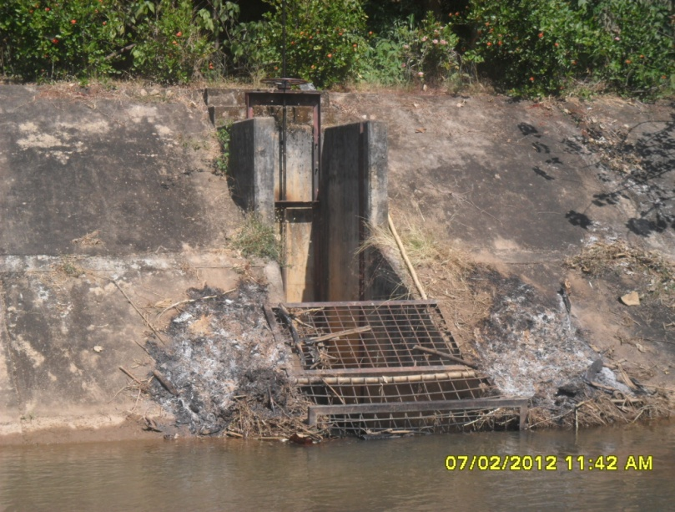

2 | ข้อมูลการสอบเทียบอาคารชลประทาน
 | ÿ ประตูระบายน้ำบานตรง (Sluice gate)
 | ÿ การไหลแบบจม (Submerged flow)
 | สูตรการคำนวนสอบเทียบอาคาร

 | เมื่อ | Q = ปริมาณน้ำผ่านอาคาร (ลบ.ม./วินาที)
 |  | Cs = สัมประสิทธิ์ปริมาณน้ำเมื่อการไหลเป็นแบบจม (Submerged Flow)
 |  | L = ความกว้างของช่องประตูระบาย (เมตร)
 |  | Hs = ระดับน้ำด้านท้ายประตู - ระดับธรณีประตู (เมตร)
 |  | ∆H = ระดับน้ำด้านหน้าประตู - ระดับด้านท้ายประตู (เมตร)
 |  | g = ความเร่งเนื่องจากแรงโน้มถ่วง (เมตร/วินาที)
 |  | Go = การเปิดบาน (เมตร)

ที่ | ระดับน้ำ | ระดับน้ำ | ∆H |  | Hs | ระยะเปิดบาน | Q | Hs/Go | Cs
 | ด้านเหนือน้ำ | ด้านท้ายน้ำ |  |  |  | (Go)
 | ม.(รทก./รสม.) | ม.(รทก./รสม.) |  |  |  | ม. | ลบ.ม./วินาที
1 | 216.46 | 215.93 | 0.53 | 3.2368 | 0.4270 | 0.05 | 0.045 | 8.540 | 0.030
2 | 216.21 | 215.90 | 0.31 | 2.4742 | 0.3990 | 0.10 | 0.065 | 3.990 | 0.060
3 | 216.01 | 215.89 | 0.12 | 1.5151 | 0.3940 | 0.15 | 0.062 | 2.627 | 0.094
4 | 215.91 | 215.90 | 0.01 | 0.5241 | 0.3970 | 0.20 | 0.068 | 1.985 | 0.297

สอบเทียบอาคาร ฝายแม่สะเรียง ทรบ. ปากคลองฝั่งขวา โครงการชลประทานแม่ฮ่องสอน

3 | ข้อมูลการเปิดบานในระดับต่างๆ

ที่ | ระดับน้ำ | ระดับน้ำ | Hs | ∆H | ระยะเปิดบาน | Hs/Go | Cs | ปริมาณน้ำไหลผ่าน
 | ด้านเหนือน้ำ | ด้านท้ายน้ำ |  |  | (Go)
 | ม.(รทก./รสม.) | ม.(รทก./รสม.) |  |  | ม. |  |  | ลบ.ม./วินาที
1 | 216.46 | 215.93 | 0.43 | 0.53 | 0.05 | 8.540 | 0.116 | 0.1759
2 | 216.21 | 215.90 | 0.40 | 0.31 | 0.10 | 3.990 | 0.342 | 0.3715
3 | 216.01 | 215.89 | 0.39 | 0.12 | 0.15 | 2.627 | 0.621 | 0.4076
4 | 215.91 | 215.90 | 0.40 | 0.01 | 0.20 | 1.985 | 0.925 | 0.2118

หมายเหตุ สามารถนำไปใช้คำนวณในการยกบานระบายที่ระดับต่างๆ โดยป้อนข้อมูลระดับด้านเหนือน้ำและระดับที่ต้องการยกบาน
 | จะสามารถทราบปริมาณน้ำไหลผ่านอาคารได้ (กรอกข้อมูลในช่องว่างเท่านั้น ยกเว้นช่องสีทึบ)

